Model DTS
Model ekonomiky technológie Strip-Till
Políčka orámované červenou farbou je potrebné vyplniť.
Orientačný výpočet pre spoločnosť
Pre založenie porastov

Súčasný stav
Aké sú úspory?
Strip-till
Súčastná technológia zakladania porastov
Hĺbka spracovania pôdy | 20 cm
Hĺbka sejby | 2-5 cm
Cena nafty | 0.8 €/l
Počet ha | 500 ha

 | Podmietka | Hlboké kyprenie | Príprava | Sejba | Valcovanie

Typ stroja | Disky | Kyprič/Pluh | Kompaktor | Sejačka | Valce

Záber stroja | 6 m | 4 m | 6 m | 6 m

Priemerná pracovná rýchlosť | 12 km/h | 10 km/h | 12 km/h | 12 km/h

Spotreba nafty v l/ha | 7 l/ha | 20 l/ha | 12 l/ha | 12 l/ha

Náklady na naftu na ha | 5.60 €/ha | 16.00 €/ha | 9.60 €/ha | 9.60 €/ha

Plat pracovníka a opotrebenie na ha | 12.0 €/ha | 15.0 €/ha | 15.0 €/ha | 15.0 €/ha

Dĺžka zmeny | 10 h | 10 h | 10 h | 10 h

Hodinový výkon koef. Uvratí 0,8 | 5.8 ha/h | 3.2 ha/h | 5.8 ha/h | 5.8 ha/h

Denný výkon | 58 ha | 32 ha | 58 ha | 58 ha

Náklady na operáciu | 8,800.00 € | 15,500.00 € | 12,300.00 € | 12,300.00 €

Potreba pracovných dní | 8.7 dní | 15.6 dní | 8.7 dní | 8.7 dní

Celkové náklady na založenie porastu | 48,900.00 €
Späť
Celkové náklady na Ha | 98 €/ha

Celková spotreba nafty | 25,500 l

Spotreba nafty na ha | 51.00 l/ha

Počet pracovných dní | 41.7 dní

Využívanie technológie Strip-Till - SUMO DTS

Späť
 | Podmietka | Postrek | Sejba

Typ stroja | STRAKE | Postrekovač | DTS 6

Záber stroja | 6 m | 24 m | 6 m

Priemerná pracovná rýchlosť vr. plnenia 10 min | 16 km/h | 6 km/h | 10 km/h

Spotreba nafty v l/ha | 5.0 l/ha | 1 l/ha | 12 l/ha

Náklady na naftu na ha | 4.00 €/ha | 0.80 €/ha | 9.60 €/ha
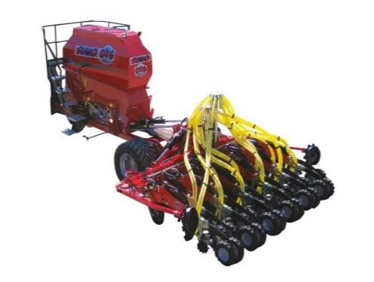
Plat pracovníka a opotrebenie na ha + chemia | 6.0 €/ha | 20.0 €/ha | 15.0 €/ha

Dĺžka zmeny | 10 h | 10 h | 10 h

Hodinový výkon koef. Uvratí 0,8 | 7.7 ha/h | 11.5 ha/h | 4.8 ha/h

Denný výkon | 77 ha | 115 ha | 48 ha

Náklady na operáciu | 5,000.00 € | 10,400.00 € | 12,300.00 €

Potreba pracovných dní | 6.5 dní | 4.3 dní | 10.4 dní

Späť

Porovnanie technológii v číslach
 | Strip-till | Klasická/mini technológia | Úspora nákladov a času za rok | Úspory
Celkové náklady na založenie porastu | 27,700.00 € | 48,900.00 € | 21,200.00 € | 43%

Celkové náklady na Ha | 55 €/ha | 98 €/ha | 42 €/ha | 43%

Celková spotreba nafty | 9,000 l | 25,500 l | 16,500 l | 65%

Spotreba nafty na ha | 18.00 l/ha | 51.00 l/ha | 33.00 l/ha | 65%

Počet pracovných dní | 21.3 dní | 41.7 dní | 20.4 dní | 49%

